Hoja1
2023-06-09 14:40:43

LA PAZ 28 - HAEDO 4460-2005
BUENOS AIRES luquearti@gmail.com
____________________________________________________________________________________
"PARAGOLPES"
"PARA PUERTA"

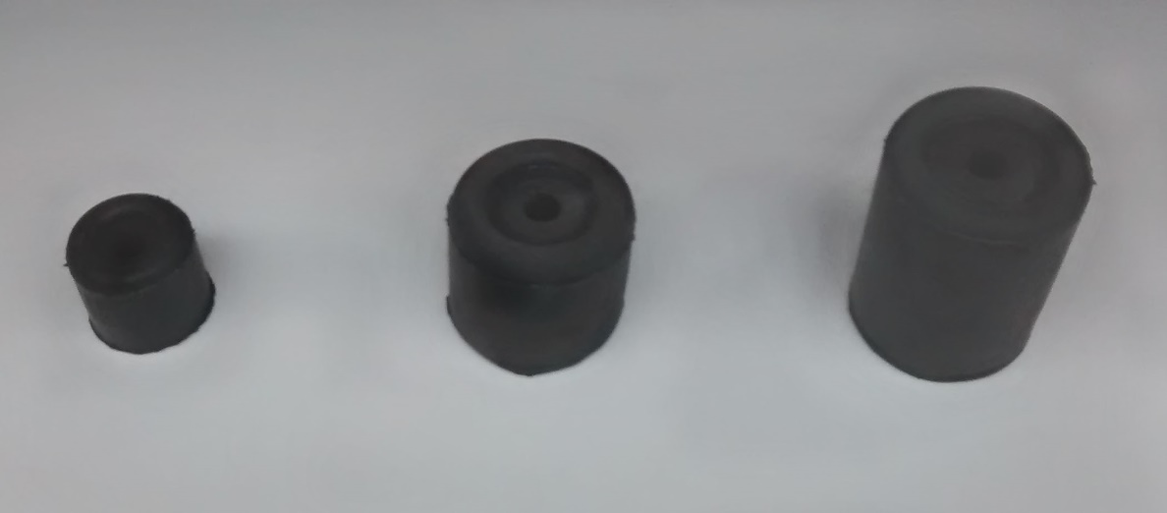

COD. | DESCRIPCION | PRECIO
P-381 | x100 PARAGOLPE PUERTA Nº1 (20x20) | 3433.00
P-382 | x100 PARAGOLPE PUERTA Nº2 (25x25) | 3848.00
P-383 | x100 PARAGOLPE PUERTA Nº3 (27x27) | 4370.00
P-384 | x100 PARAGOLPE PUERTA Nº4 (32x32) | 5410.00
P-385 | x100 PARAGOLPE PUERTA Nº5 (28x38) | 5620.00
P-386 | x100 PARAGOLPE PUERTA Nº6 (30x40) | 5930.00

